工時的計算
 | 上班 | 下班 | 工時 |  | 通用格式
 | 14:43:00 | 20:45:00 | 6:02:00 |  | 0.25138888889
 | 2:45:00 | 15:46:00 | 13:01:00 |  | 0.54236111111
 | 10/5/15 | 10/6/15 | 1900-01-01 00:01:00 | ç û hh"時"mm"分" | 1.0006944444 |  |  | 學習重點
 | 10/5/15 | 10/6/15 | 24:01:00 | ç ü [h]"時"mm"分" | 1.0006944444 |  | * | Windows將 1900/1/1設為第一天 |  |  | 今天是 2021/6/1 | 從1900/1/1到今天總共是: 44348 天
 | 10/5/15 | 10/6/15 | 1900-01-01 00:01:00 | ç ü d hh:mm | 1.0006944444 |  | * | 當時間被直接以"儲存格格式"轉換為通用格式或數值格式時都是以天為單位，如F2:F6
 |  |  | 24.0167 | ç ü 已轉換為"時" | 24.016666667 |  | * | F7的單位是"小時"，要將小數部分轉為"分"，則取小數部分 x 60
 |  |  |  |  |  |  | * | 日期或時間不可為負數，跨日時記得加上日期
日期或時間不可為負數，跨日時記得加上日期 |  |  |  |  |  |  | * | 時間的轉換方式
 | 上班 | 下班 | 錯誤工時 | 以格式顯示 | 工作時數 |  |  | 方法1 | 換算方法 換算後須以 "通用格式" 或 "數值格式" 顯示
日班 | 2015-10-05 09:00:00 | 2015-10-08 06:30:00 | 1900-01-02 21:30:00 | 69:30:00 | 69.50 |  |  |  | 日 | 時 | 分 | 秒
夜班 | 21:00:00 | 6:00:00 |  |  |  |  |  |  | 1 | 24 | 1440 | 86400
 |  |  |  |  |  |  |  |  |  | =J12/"1:00" | =J12/"00:01" | =J12/"00:00:01"

 |  |  |  |  |  |  |  | 方法2 | 較簡單，直接參考下列格式設定
 |  |  |  |  |  |  |  |  | 1 | 24:00:00 | 1900-01-01 | 24:00:00
 | 若中間請假 1 小時 |  |  | =(C19-B19)/"1:00"-1 | 以格式設定
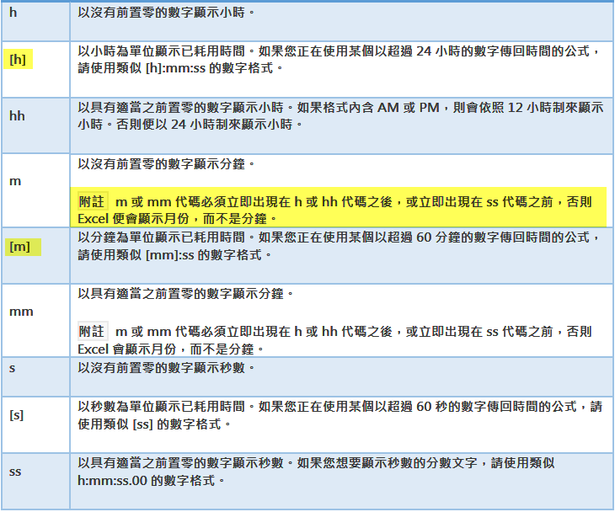
以格式設定方式，請參考下圖
 | 上班 | 下班 | 錯誤工時 | 工作時數 | d hh:mm | [h]:mm
日班 | 2015-02-21 09:00:00 | 2015-02-22 18:30:00 | 1900-01-01 09:30:00 | 32.50 | 1900-01-01 08:30:00 | 32:30:00

 |  |  | 工作天數 | 1.35天 | 1900-01-01 08:30:00 | 32:30:00
 |  |  |  | =(C19-B19)-(1/24)

 | 練習：將今天的日期分別以方法一、二轉換成不同單位
 | 2021-06-02 | 日 | 時 | 分 | 秒
 | 方法一
 | 方法二

搬移插入
 |  | 第一季 | 第二季 | 第四季 | 總計 |  | 第三季
 | 台北 | 1,200 | 900 | 1,200 | 3,300 |  | 1,500
 | 高雄 | 1,200 | 1,600 | 1,200 | 4,000 |  | 1,200
 | 小計 | 2,400 | 2,500 | 2,400 | 7,300 |  | 2,700

 | 台中 | 1,200 | 1,000 | 1,500 | 1,500 | 5,200
搬移與搬移插入練習(般移時按著Shift)
1 | 選取J3:J6，滑鼠指在邊框上，按著 Shift 移動插入點到第二季、第四季中間，放掉滑鼠和 Shift
2 | 選取B9:G9，滑鼠指在邊框上，按著 Shift 移動插入點到台北、高雄中間，放掉滑鼠和 Shift

自我練習
複製插入練習(般移時按著Ctrl+Shift)
 |  | 第一季 | 第二季 | 第四季 | 總計 |  | 第三季
 | 廣告設計 | 1200 | 900 | 1200 | 3300 |  | 1500
 | 專案行銷 | 1200 | 1600 | 1200 | 4000 |  | 1500
 | 小計 | 2400 | 2500 | 2400 | 7300 |  | 1200
 |  |  |  |  |  |  | 4200
 | 研討會 | 1200 | 1000 | 1500 | 3700

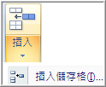
插入空白儲存格
 |  | 第一季 | 第二季 | 第四季 | 總計
 | 台北 | 1,200 | 900 | 1,200 | 3,300
 | 高雄 | 1,200 |  |  | 1,200
 | 小計 | 2,400 | 900 | 1,200 | 4,500

常用格式練習
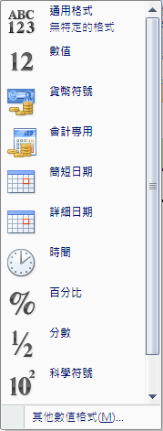
字體與大小
粗體字 | 框線
斜體字 |  |  |  | 12345
畫底線 | 填滿色彩 |  |  | $12,345.00 | 12345

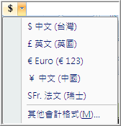
 | 字型色彩 |  |  | $12,345.00 | 12345
1234500% |  |  |  | 2007-02-02 | 2021-06-01
$12,345.00 |  |  |  | 2007-02-02 | 2021-06-01

 |  |  |  | 10:55:00 | 2021-06-01 14:41:52
 |  |  |  | 12300% | 123

 |  |  |  | 0.123 | 0.123
 |  |  |  | 1.23E+02 | 123

 |  | * | 分辨 NOW 與 TODAY的差別

縮排與對齊
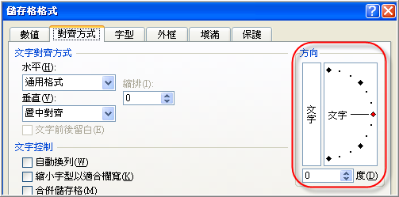
H2O+CO2=X2+Y2+105
自動換列 |  |  |  |  | 勤勞樸實 | 標準格式
長庚大學校長包家駒博士 |  |  | Z | B3是空白 | 勤勞樸實 | 分散對齊(縮排)
長庚大學校長包家駒博士 | 勤勞樸實 |  | Z | B4有資料 | 勤勞樸實 | 分散對齊，前後留白 |  |  |  | 自動調整字型來適合欄寬
長庚大學校長包家駒博士 |  |  | Z | 設定自動換列 |  |  | 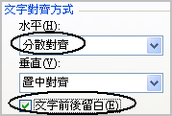 |  |  | 字型太大會跑到外面
 |  |  |  |  |  |  |  |  |  | 字型太大會跑到外面 | Z
 |  |  |  |  |  |  |  |  |  | 步驟
 |  |  |  |  |  |  |  |  |  | 1. 選取欲設定的儲存格，如M5
儲存格中縮排文字 |  |  |  |  |  |  |  |  |  | 2. 核取文字控制項中的[縮小字型以適合欄寬]
管理費用 |  |  | 管理費用
薪資 | $25,000 |  | 薪資 | $25,000
折舊 | $500 | 調整後[ | 折舊 | $500 | 合併儲存格
差旅費 | $4,500 |  | 差旅費 | $4,500 | 管理費用 |  |  | 管理費用 |  | 步驟
小計 | $30,000 |  | 小計 | $30,000 | 薪資 | $25,000 |  |  |  | 1. 選取欲設定的儲存格，如G13:H16
 |  |  |  |  | 折舊 | $500 | 合併後[ |  |  | 2. 按下合併工具
 |  |  |  |  | 差旅費 | $4,500 |  |  |  | 合併後只剩最左上角儲存格的內容
步驟 |  |  |  |  | 小計 | $30,000 |  | 小計 | $-

1.選取要縮排的儲存格如A11:A13 |  |  |  |  | 合併同列儲存格
2. 按下縮排工具或由儲存格格式中的文字對齊方式設定 |  |  |  |  | 管理費用 |  |  | 管理費用 |  | 步驟
 |  |  |  |  | 薪資 | $25,000 | 合併後[ | 薪資 |  | 1. 選取欲設定的儲存格，如G20:H22
 |  |  |  |  | 折舊 | $500 |  | 折舊 |  | 2. 按下合併工具
 |  |  |  |  | 差旅費 | $4,500 |  | 差旅費 |  | 併後只剩各列最左欄儲存格的內容
 |  |  |  |  | 小計 | $30,000 |  | 小計 | $-

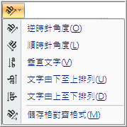
 |  |  |  |  |  | 第一季 | 第二季 | 第三季 | 總計
 |  |  |  |  | 台北 | 1,200 | 900 | 1,200 | 3,300
 |  |  |  |  | 高雄 | 1,200 | 1,600 | 1,200 | 4,000
 |  |  |  |  | 小計 | 2,400 | 2,500 | 2,400 | 7,300
 |  |  |  |  | 合計 |  |  |  | 14,600

說明
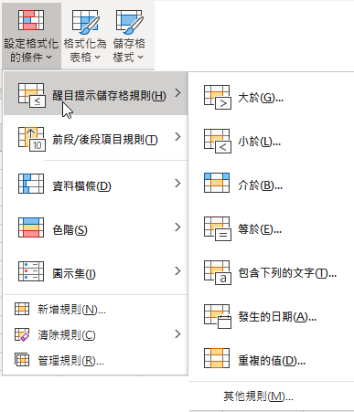
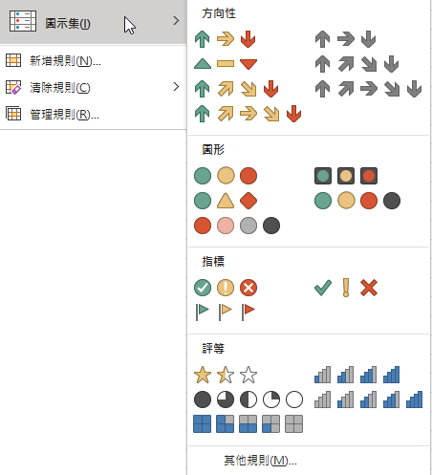
改變儲存格格式的方法
方法一 |  | 方法二
只能依儲存格自己的內容來設定格式，無法用其他儲存格的內容 | * | 可設定的條件功能較多且提供各種橫條、色階、圖示等
作為條件判斷的依據，也不能設定任何計算公式 |  | 設定，除了與常數比較外，也可與其儲存格或
 |  | 以計算公式作為條件的比較依據
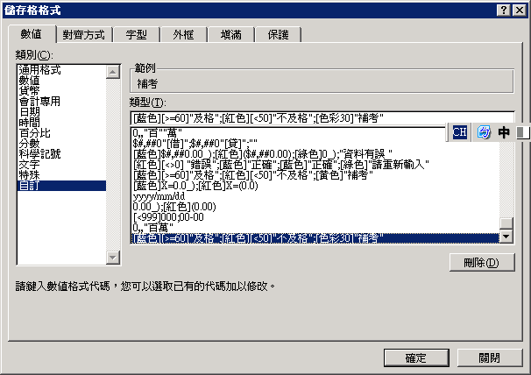
 | * | 格式的部分也可搭配"方法一"的設定

格式設定(方法一)
自我練習 |  |  |  | 請依左邊的格式，設定下面各欄的儲存格，並輸入數值以觀察其結果
1 | [藍色]$#,##0.00_);[紅色]($#,##0.00);[綠色]0_);"資料有誤 " | 9999 | $9,999.00 | 1 | 2 | 3
 |  | 0 | 0 | $50.00 | 0.00 | (1)
 |  | -9999 | ($9,999.00) | ($500.00)
 |  | 文字格式 | 文字格式 | 0
2 | [>=60][藍色]"及格";[<50][紅色]"不及格";[色彩30]"補考" | 60 | 及格
 |  | 55 | 補考
 |  | 49 | 不及格
3 | [藍色][=1]"男";[紅色][=0]"女" | 0 | 女
 |  | 1 | 男



學習重點
 | * 每個區段(第四區段除外)可顯示的內容：數值格式、[顏色]、[條件]、"文字" (例 7)
 | * 每個區段以分號(；)分開
 | * 區段中，若沒給數值格式，也沒有單位或其他自訂文字時，則excel會自動填入"G/通用格式"
範例：
1. 0
2. 0"元";[紅色]0.0
3. [<600][紅色];[>1200][藍色];[綠色];[黃色] 沒給數值格式，自動給"通用格式"
4. [>1200][藍色]0;[<600][紅色]"元";[綠色];[黃色] 3、4沒有數值格式或文字會自動給"通用格式"
參考下圖
5. [>=60][藍色]"及格";[<50][紅色]"不及格";[黃色]"補考"
6. 條件之間沒有"且"的關係，不要交互重疊，不正確的格式，例如：2.62 [>10]0;[<20]0
6. [色彩n];[紅色];[綠色];[黃色] 色彩所指的是字體的顏色，而非填滿
7. 0[>=60][藍色]"及格";0.0[<50][紅色]"不及格";0.00[黃色]"補考";"請輸入數值"
* 依規定色彩必須放在各區段的第一個項目，就算沒有Excel也會自動將它移到最前面
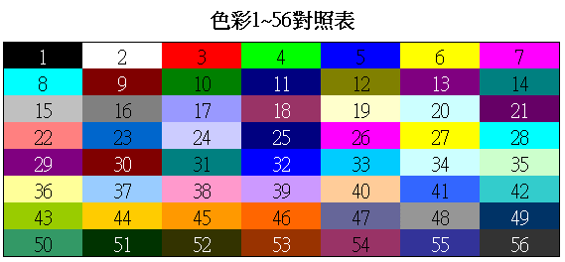

 |  |  |  |  | 及格
 |  |  |  |  | 補考
 |  |  |  |  | 不及格

格式化的條件(方法二)
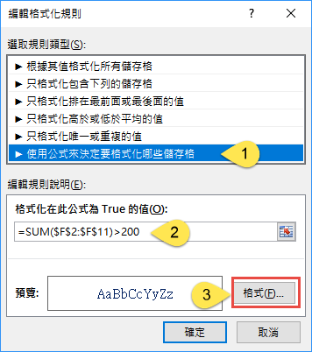
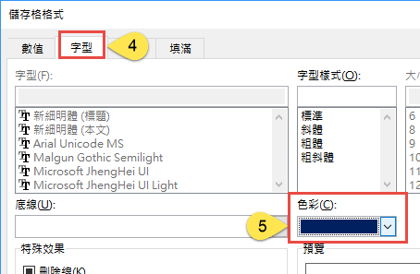
日期 | 銷售員 | 產品 | 地區 | 單價 | 銷售量 | 成本 | 小計 | 毛利 |  | 262.2 | 215.5 | 218.4
2021-05-20 | 林智盛 | 台語歌曲 | 台中 | 100 | 5 | 80 | 500 | 100 |  | 392 | 290 | 371
2021-05-23 | 林智盛 | 客家歌曲 | 桃竹苗 | 280 | 7 | 110 | 1960 | 1190 |  | 353 | 220 | 185
2021-05-26 | 郭泰源 | 古典音樂 | 台中 | 190 | 21 | 100 | 3990 | 1890 |  | 381 | 249 | 75
2021-05-29 | 郭泓志 | 地方戲曲 | 花東 | 220 | 18 | 100 | 3960 | 2160 |  | 130 | 49 | 12
2021-06-01 | 陳金鋒 | 國語歌曲 | 花東 | 400 | 37 | 140 | 14800 | 9620 |  | 321 | 389 | 350
2021-06-04 | 陳金鋒 | 英文歌曲 | 台南 | 150 | 35 | 140 | 5250 | 350 |  | 339 | 214 | 281
2021-06-07 | 陳金鋒 | 國語歌曲 | 高雄 | 320 | 15 | 140 | 4800 | 2700 |  | 203 | 171 | 80
2021-06-10 | 陳金鋒 | 粵語歌曲 | 花東 | 120 | 14 | 110 | 1680 | 140 |  | 23 | 142 | 237
2021-06-13 | 陳金鋒 | 國語歌曲 | 高雄 | 320 | 11 | 140 | 3520 | 1980 |  | 305 | 219 | 373
2021-06-16 | 王建民 | 台語歌曲 | 台中 | 280 | 33 | 110 | 9240 | 5610 |  | 175 | 212 | 220

學習重點
設定格式化條件 |  |  |  |  |  |  |  |  | * | 何時使用 "使用公式來決定要格式化那些儲存格"
* | 與常數比較 |  |  |  |  |  |  |  |  | 1. 無法以儲存格的值直接判斷，須利用函數或公式計算後才能知道是否符合，例如： 儲存格內容是否為 3 月，MONTH(A3)=3
* | 與其他儲存格比較 |  |  |  |  |  |  |  |  | 2. 若條件內容與儲存格的值無關，例如：若"銷售量" 加總 大於200 則 A13的文字變成 藍色
* | 直接與函數或計算公式比較 |  |  |  |  |  |  |  |  | 3. 注意! 公式或函數前面一定要有等號(=)

綜合練習
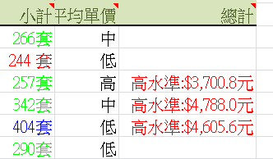
博碩產品銷售清單
月份 | 外銷 | 台北 | 台中 | 高雄 | 東部 | 小計 | 平均單價 | 總計
一月 | 74 | 23 | 31 | 81 | 95 | 304 | 13.5 | 高水準:$4104
二月 | 22 | 35 | 38 | 22 | 60 | 177 | 12.9
三月 | 77 | 65 | 97 | 32 | 79 | 350 | 16.5 | 高水準:$5775
四月 | 41 | 67 | 72 | 83 | 89 | 352 | 10.3 | 高水準:$3626
五月 | 62 | 60 | 29 | 97 | 69 | 317 | 11.1 | 高水準:$3519
六月 | 98 | 55 | 27 | 34 | 42 | 256 | 15.8 | 高水準:$4045
總平均 | 58.533333333
高標準 | 70.24 |  | 業績下滑
有待加油 | 46.826666667
學習重點
設定格式化條件
* | 與常數比較 |  |  |  |  |  |  |  | 儲存格格式設定
* | 與其他儲存格比較 |  |  |  |  |  |  |  |  | 上面三題
* | 直接與函數或計算公式比較
* | 與儲存格的值無關時，可直接使用公式來決定，如下範例
 | 若前三個月的業績大於後三個月的業績，則D10顯示"業績下滑"
 | (計算內容與D10的值無關，但計算結果將影響D10的顯示格式)

格式的隱藏
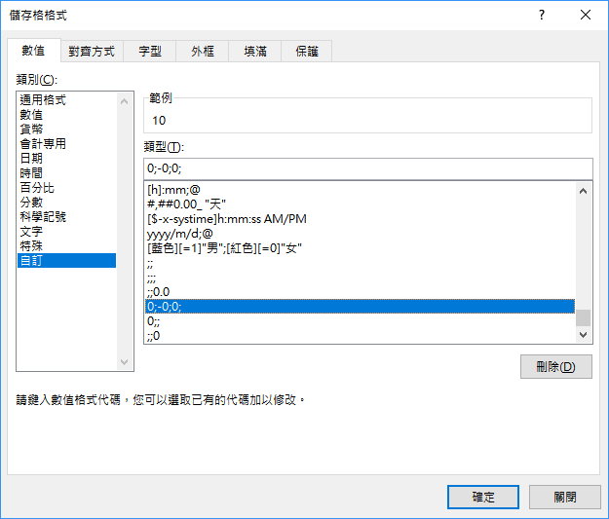
正數 | 10 |  |  | 10 |  |  | 10
負數 | -19 |  |  |  | -19.0 |  | -19
0 | 0 |  |  |  |  | 0 | 0
文字 | 長庚 | 長庚 | 長庚 | 長庚 | 長庚 | 長庚 | 長庚
 | 儲存格格式 | ;; | ;;; | 0;; | ;-0.0; | ;;0 | 0;-0;0;

